01
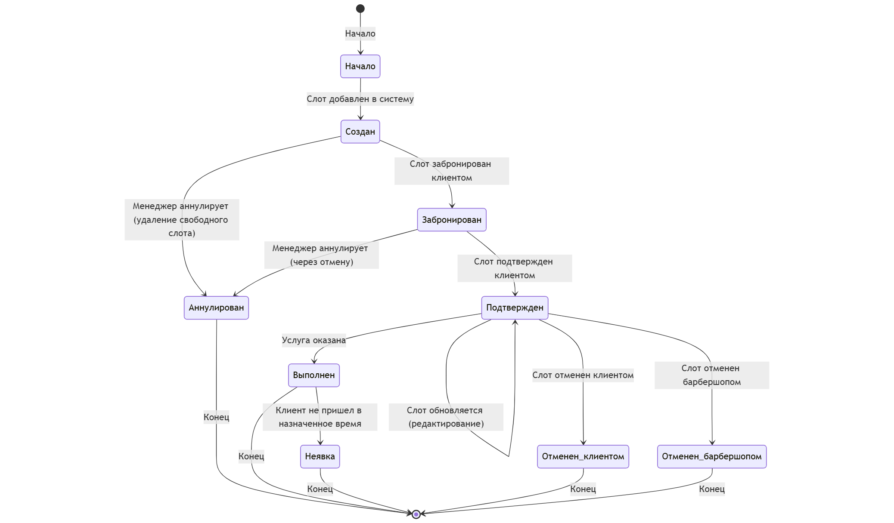
UC02 Сформировать расписание мастера Контекст использования: Менеджер создает расписание работы мастера в виде слотов для выбора клиентами. Область действия: Барбершоп, оказание услуг клиентам. Уровень: Цель пользователя. Основное действующее лицо: Менеджер. Предусловия: Менеджер получил график работы мастеров. Менеджер зашел на сайт. Основной сценарий: 1. Менеджер открывает страницу ввода слотов мастеров на обслуживание. 2. Менеджер выбирает дату и слот (период времени длительностью 1 час, указано начальное время), выбирает мастера из сущности «Сотрудники», которым указана роль «Мастер» в сущности «Роль сотрудника». 3. Система подтверждает, что выбранный слот не забронирован в системе клиентом. 4 .Менеджер подтверждает закрепление времени за мастером. 5. Система закрепляет слот: дата, время, мастер. Слот получает статус «Создан». Альтернативный сценарий: 1. Выбранный слот забронирован в системе клиентом: 1.1. Система сообщает, что выбранный слот забронирован в системе клиентом. 1.2. Менеджер связывается по телефону с клиентом и договаривается о переносе визита на другое время или к другому мастеру, вносит информацию в систему (обновляет/удаляет старый слот). 1.3. Система изменяет статус старого слота на «Отменен барбершопом» (или «Аннулирован») и направляет СМС по телефону клиента об изменении времени и/или мастера визита. UC03 Забронировать слот на обслуживание Контекст использования: Клиент хочет забронировать визит в барбершоп для получения услуги. Область действия: Барбершоп, оказание услуг клиентам. Уровень: Цель пользователя. Основное действующее лицо: Клиент. Предусловия: Клиент зашел на сайт. Основной сценарий: 1. Клиент открывает страницу выбора слотов. 2. Система формирует список свободных слотов (статус «Создан»). 3. Клиент выбирает слот обслуживания по времени (дата, время) из свободных. 4. Система формирует список допустимых к выбору услуг. 5. Клиент выбирает услугу из допустимых к выбору. 6. Система форми

Статус | Описание | Инициатор смены статуса
Создан | Слот добавлен в систему и доступен для бронирования | Менеджер
Забронирован | Слот успешно забронирован клиентом | Клиент / Менеджер
Подтвержден | Клиент подтвердил запись | Система (по сценарию UC03)
Отменен клиентом | Клиент отменил запись | Клиент / Менеджер
Отменен барбершопом | Менеджер отменил запись (например, мастер заболел) | Менеджер
Выполнен | Услуга оказана, клиент обслужен | Менеджер
Неявка клиента | Клиент не пришел в назначенное время | Система (автоматически после времени слота)
Аннулирован | Слот недоступен (например, удален при редактировании расписания) | Менеджер

